KT编码原则
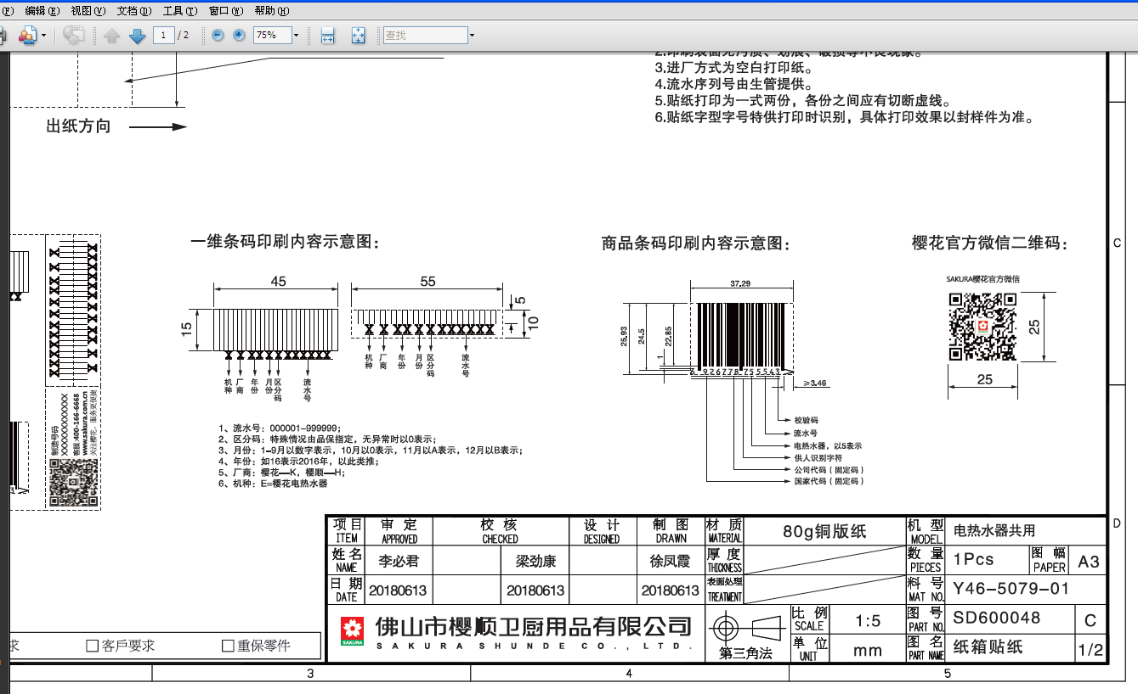

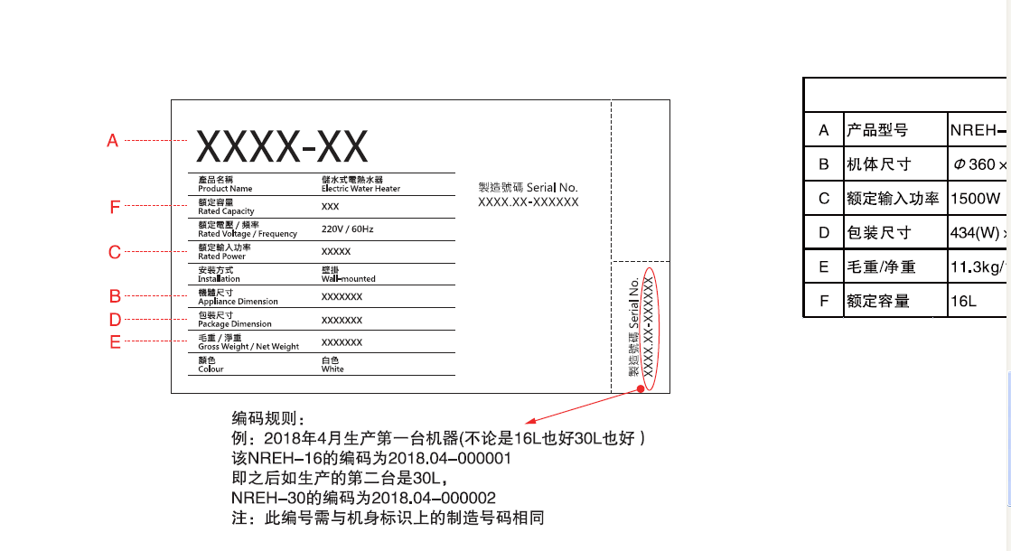

DUX机型条码原则
DUX机型条码编码原则
SN:16 12 17 9 2 2 001

序列号：001~009，序列号从001开始，依次递增。

9（工厂代号）

制造日期

制造月份

制造年份

DUX机型条码图纸说明
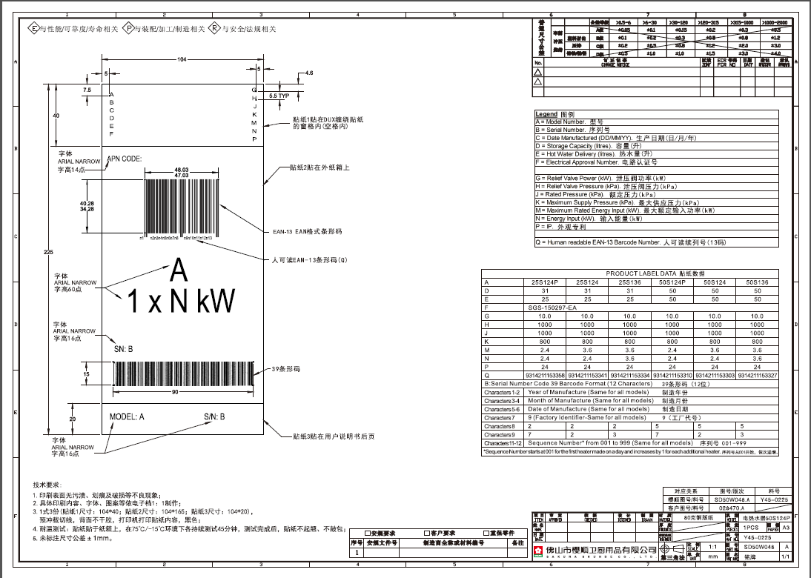

THMS机型条码原则
THMS条码编码原则
SN:16 12 17 9 2 2 001

序列号：001~009，序列号从001开始，依次递增。

9（工厂代号）

制造日期

制造月份

制造年份

THMS机型条码图纸说明
